Worksheet
 | Alklima B.V.
 | Van Hennaertweg 29
 | 2952 CA Alblasserdam
 | NEDERLAND
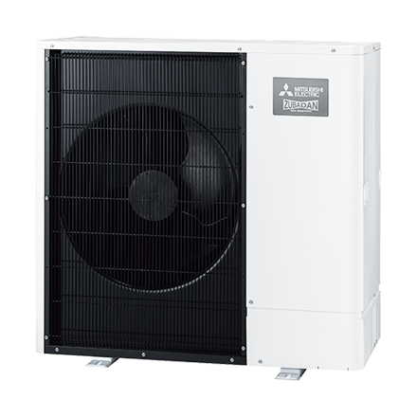
Code | PUHZ-SHW112 YAA
Product | Ecodan Zubadan Inverter Warmtepomp SHW112 YAA

Vermogen & prestaties
Naam |  | Waarde | Eenheid
Verwarmingsvermogen bij 7/35°C volgens EN 14511 |  | 11.2 | kW
Max. Verwarmingsvermogen bij -10/35°C |  | 12.2 | kW
COP bij -10/35°C |  | 2.37
COP bij 7/35°C volgens EN 14511 |  | 4.46
Koelvermogen bij 35/18°C volgens EN 14511 |  | 4.10 - 14.80 | kW
Minimaal koelvermogen A20/W18 |  | 4.4 | kW

Elektrische gegevens
Naam |  | Waarde | Eenheid
Aansluitspanning |  | 400 | V
Afzekering (traag) |  | 16 | A
Begrenzing max. opgenomen elektrisch vermogen |  | 13 | A
Met elektrisch verwarmingselement |  | Nee

Technische gegevens
Naam |  | Waarde | Eenheid
PED Categorie |  | Artikel 4 lid 3
Type koudemiddel (GWP) |  | R410a (1975)
Koudemiddelinhoud |  | 4.6 | kg
Max. leidinglengte |  | 75 | m
Max. hoogteverschil |  | 30 | m

Geluidsprestaties
Naam |  | Waarde | Eenheid
Geluidsprestatieniveau buitenunit (volgens EN 12102 bij 0/35 °C) |  | 60 | dB(A)
Geluidsdrukniveau buitenunit volgens EN 12102 bij 0/35 °C op 1 m. afstand |  | 47 | dB

Afmetingen & aansluitingen
Naam |  | Waarde | Eenheid
Koelleiding diameters |  | 3/8" - 5/8"
Afmetingen buiten-unit (HxBxD) |  | 1020 × 1050 × 480 | mm
Gewicht buitenunit |  | 128 | kg

Uitvoering & werking
Naam |  | Waarde | Eenheid
Geschikt voor warm tapwater |  | Ja
Geschikt voor actieve koeling |  | Ja

Overige gegevens
Naam |  | Waarde | Eenheid
Beschermingsgraad (IP) buitenunit |  | IP24

